ax
Descrição do Ponto | Frequência (Hz) | Numero de fotons | Distribuição | f_max (Hz) | f_incerteza (Hz)
p_max vermelho | 435185185185185 | 4823.2848 | vermelho - Freq(6900) | 4.35E+14 | 4E+12
l_min vermelho | 424074074074074 | 10.3950 | amarelo - Freq(5780) | 5.19E+14 | 5E+12
l_max vermelho | 446913580246913 | 10.3950 | verde - Freq(5470) | 5.49E+14 | 6E+12
p_max amarelo | 519135802469135 | 3440.7484 | azul - Freq(4370) | 6.86E+14 | 9E+12
l_min amarelo | 503703703703703 | 10.3950 | roxo - Freq(4055) | 7.40E+14 | 1E+13
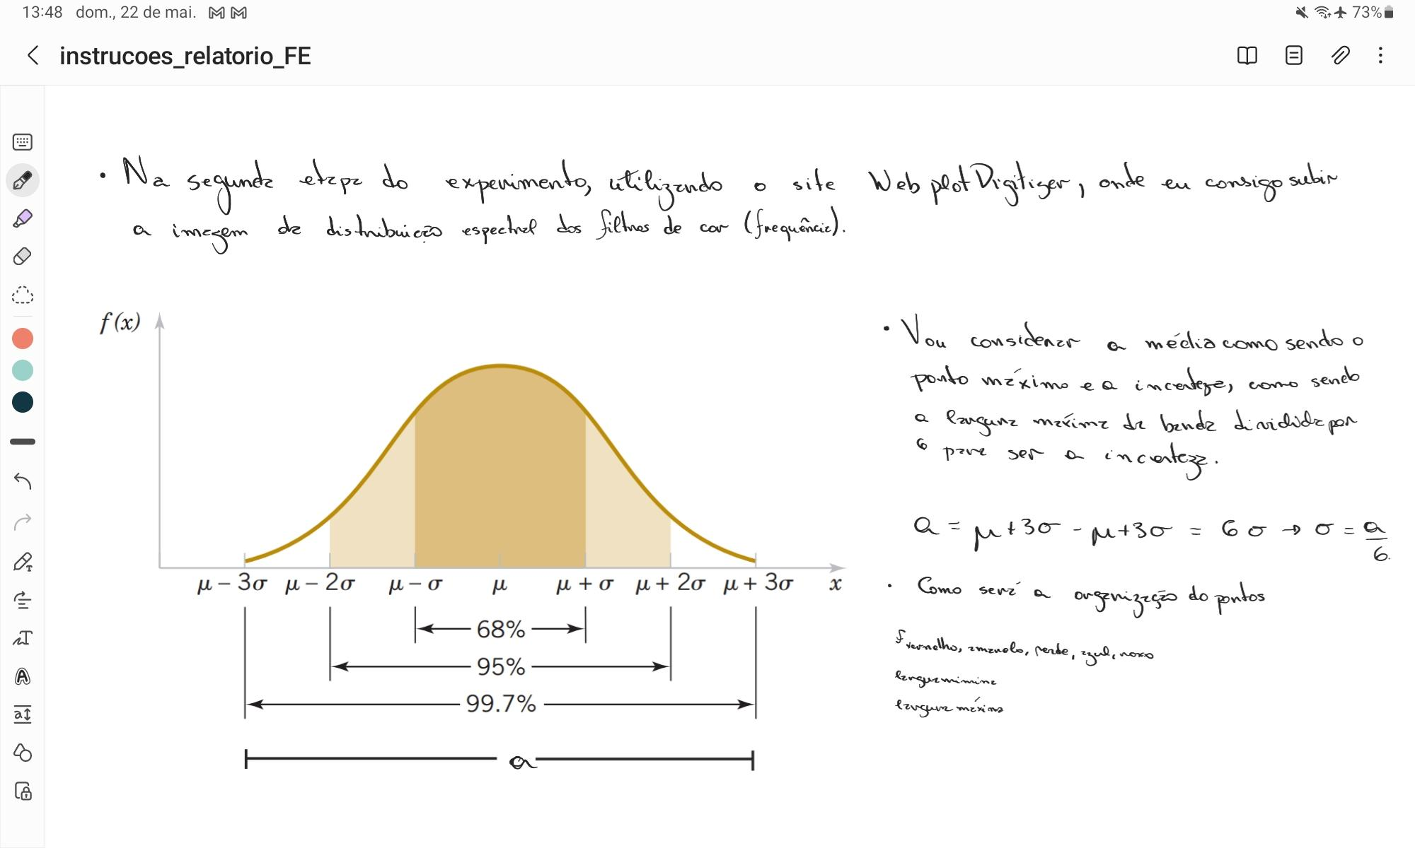
l_max amarelo | 535185185185185 | 10.3950
p_max verde | 549382716049382 | 3056.1331
l_min verde | 530246913580246 | 10.3950
l_max verde | 567283950617284 | 10.3950
p_max azul | 686419753086419 | 1995.8420
l_min azul | 659876543209876 | 10.3950
l_max azul | 714814814814814 | 10.3950
p_max roxo | 740123456790123 | 1694.3867
l_min roxo | 710493827160493 | 10.3950
l_max roxo | 772839506172839 | 10.3950

